使用方法
１）「管理データ」シートの必要項目を入力します。
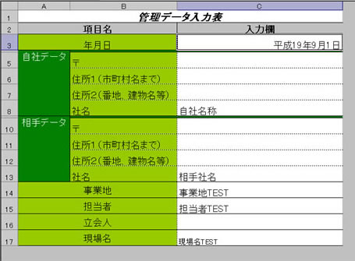

２）各シート入力欄にデータを入力します。

 | ・樹種別材積内訳入力画面
 |  | ①野帳のデータを各樹種別に入力します。
 |  | ②樹高と本数を入力すると、自動的に材積を計算します。

 | ・立木及び素材収支計算書
 | ・見積書
 | ・精算書
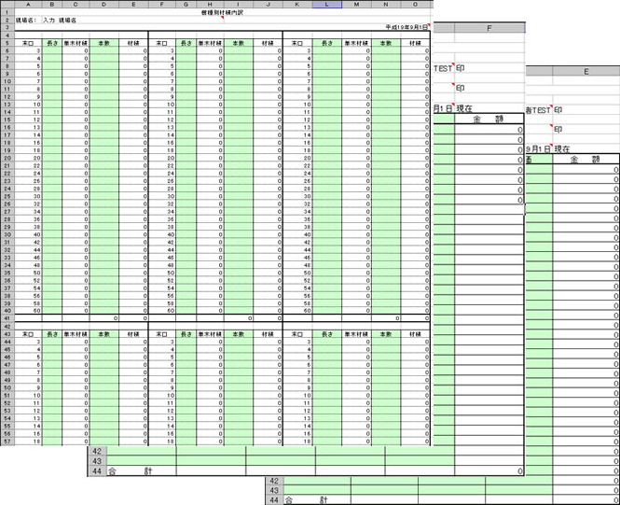

 | ※入力欄は「塗りつぶし」設定がされています。
 | ※各セル「コメント」も参照してください。

